Sheet1
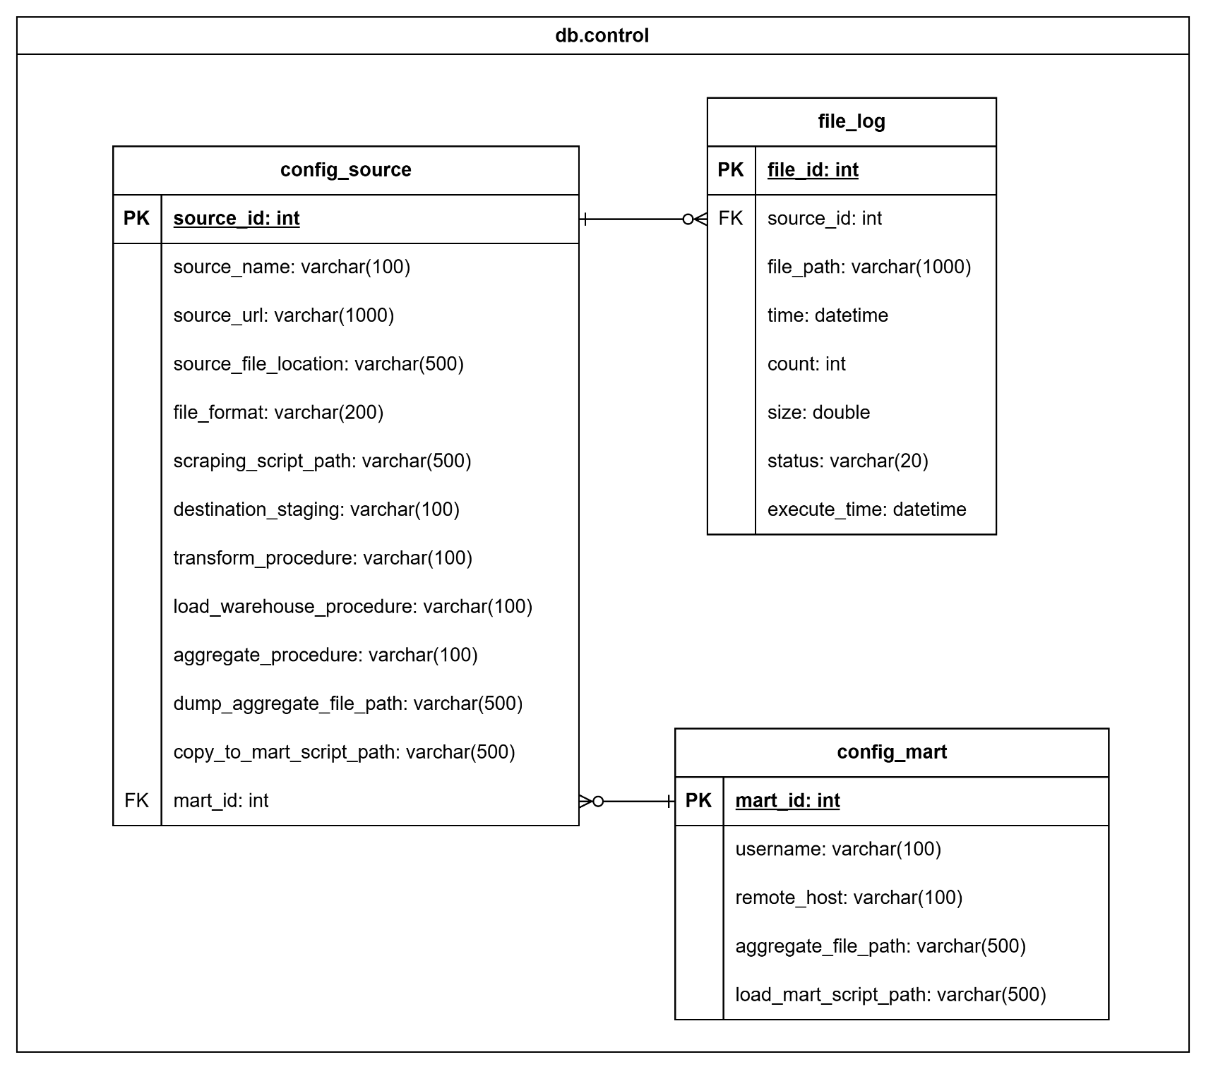 |  | config_source
 |  | Field | Data Types | Description | Example
 | 1 | source_id (PK) | int | ID của nguồn dữ liệu | 1
 | 2 | source_name | varchar(100) | Tên nguồn dữ liệu | PNJ
 | 3 | source_url | varchar(1000) | Đường dẫn nguồn dữ liệu | https://www.pnj.com.vn/dong-ho/
 | 4 | source_file_location | varchar(500) | Đường dẫn thư mục chứa file dữ liệu lấy về | D://DW/staging/data
 | 5 | file_format | varchar(200) | Định dạng tên file (kết hợp với đuôi _ddmmyyyy) | pnj
 | 6 | scraping_script_path | varchar(500) | Đường dẫn đến file script thực hiện lấy dữ liệu về | D://DW/staging/extract/pnj_scraping.jar
 | 7 | destination_staging | varchar(100) | Bảng đích trong staging (quá trình load dữ liệu vào staging) | dongho_pnj_daily_temp
 | 8 | transform_procedure | varchar(100) | Tên procedure thực hiện transform | proc_transform_pnj
 | 9 | load_warehouse_procedure | varchar(100) | Tên procedure thực hiện load vào warehouse | proc_load_wh_pnj
 | 10 | aggregate_procedure | varchar(100) | Tên procedure thực hiện tạo aggregate table | proc_aggregate_pnj
 | 11 | dump_aggregate_file_path | varchar(500) | Đường dẫn của file aggregate sau khi dump | D://DW/staging/load/dongho_aggregate.csv
 | 12 | copy_to_mart_script_path | varchar(500) | Đường dẫn đến file script thực hiện copy file aggregate đến máy chứa data mart | D://DW/staging/load/copy_to_mart.bat
 | 13 | mart_id (FK) | int | ID của data mart (từ bảng config_mart) | 1

 |  | file_log
 |  | Field | Data Types | Description | Example
 | 1 | file_id (PK) | int | ID của file dữ liệu | 1
 | 2 | source_id (FK) | int | ID của nguồn dữ liệu (từ bảng config_source) | 1
 | 3 | file_path | varchar(1000) | Đường dẫn đến file dữ liệu | ‪D://DW/staging/data/pnj_12112024.csv
 | 4 | time | datetime | Thời gian thực hiện lấy dữ liệu về | 2024/11/12 21:03:40
 | 5 | count | int | Số dòng lấy về (không tính header nếu có) | 50
 | 6 | size | double | Kích thước file dữ liệu (byte) | 761
 | 7 | status | varchar(20) | Trạng thái của dữ liệu hiện tại | ER
 | 8 | execute_time | datetime | Thời gian của thao tác cuối cùng thực hiện với dữ liệu | 2024/11/12 21:30:56

 |  | config_mart
 |  | Field | Data Types | Description | Example
 | 1 | mart_id | int | ID của data mart | 1
 | 2 | username | varchar(100) | Tên người dùng truy cập vào hệ thống | Admin
 | 3 | remote_host | varchar(100) | Địa chỉ IP hoặc tên miền hệ thống | localhost
 | 4 | aggregate_file_path | varchar(500) | Đường dẫn đến file aggregate | D://DW/presentation/dongho_aggregate.csv
 | 5 | load_mart_script_path | varchar(500) | Đường dẫn đến file script thực hiện load dữ liệu từ aggregate vào data mart | D://DW/presentation/load_to_mart.jar

